2024_data
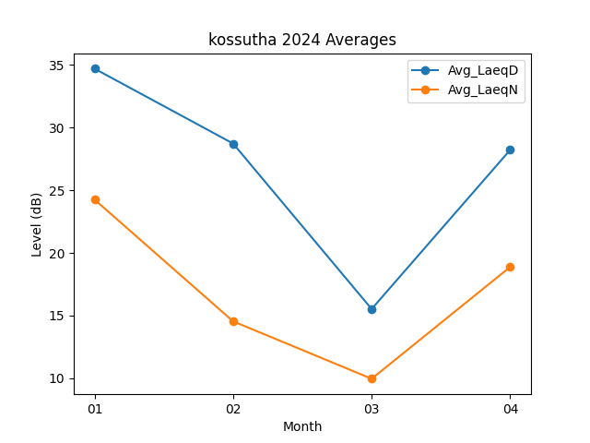
Month | Avg_LaeqD | Avg_LaeqN
01 | 34.709677419 | 24.261290323
02 | 28.734482759 | 14.544827586
03 | 15.529032258 | 9.9612903226
04 | 28.23 | 18.89

